메인 페이지 전체
①
 | Main.jsp | 작성날짜 | 2020-01-03
 |  | 수정날짜
 |  | 작성자
회원가입 로그인
②
  |  | 1. 로고
 |  | → E : '로고' 클릭
 |  | → url: home
 |  | → a태그를 이용하여 main.jsp로 포워딩
 |  | 2.회원가입
 |  | → E: '회원가입'클릭
 |  | →url :
 |  | → signup.jsp로 포워딩
 |  | 3. 로그인
 |  | → E : '로그인' 클릭
 |  | → url: login
③
목적지
체크인
체크아웃
인원
 |  | → loginFrm.jsp로 포워딩
 |  | * 로그인 시 메뉴 변경
 |  | 일반 회원 로그인 시: 로그아웃, 마이페이지
초기화
검색
 |  | 비회원 로그인 시: 로그아웃

 |  | 관리자 로그인 시: , 상품 등록, 회원정보
 |  | → E : '상품 등록' 클릭
 |  | → bookAdd.jsp로 포워딩

베스트 후기
 |  | 4. 카테고리
 |  | → E : '각 카테고리' 마우스 호버
 |  | → url: so, ja, it, mic, lan
 |  | → 각 카테고리의 메뉴 div를 show()를 통해 드러냄

베스트 숙소
 |  | 5. 베스트셀러 / 신간 / 오늘의 책
 |  | → E : '각 버튼' 클릭
 |  | → url: best, new, todayBook
 |  | → 그에 해당하는 책 목록을 div를 드러냄

 |  | 6. 공지사항 / 희망도서신청 / Q & A
 |  | → 각 메뉴에 맞는 게시글을 최신 순으로 미리보기
 |  | → E: '게시글' 클릭
 |  | → url: board
공지사항
NO24
설립자: 노효빈
(위치) 인천시 미추홀구 학익동 663-1 태승빌딩 5층
ⓒ NO24 Communication. All Rights Reserved
희망도서신청
블로그 & SNS
Q & A
⑦ Footer.jsp
 |  | → NBD.JSP / QBD.jsp / BBD.jsp로 포워딩
 |  | → E: '각 메뉴' 클릭
 |  | → url: notice
 |  | → Notice.jsp로 포워딩

로그인 화면
loginFrm.jsp | 작성날짜 | 2019-04-04
 | 수정날짜
 | 작성자
 | 1. 로고
 | → E : '로고' 클릭
①
 | → main.jsp로 포워딩

②
회원 로그인
 | 2. 회원 로그인 / 비회원 로그인
 | → E: '회원 로그인 / 비회원 로그인' 클릭
 | → include를 사용하여 div 전환

ID
PW
③
로그인
 | 3. 로그인
 | → E: '로그인' 클릭
 | → url: login
④
 | → 유효성 검사 후 main.jsp로 포워딩
아이디 찾기 | 비밀번호 찾기
⑤
회원가입
 | 4. 아이디 찾기 / 비밀번호 찾기
 | → E: '아이디 찾기 / 비밀번호 찾기' 클릭
 | → url: SearchId , url: SearchId
 | → SearchId.jsp로 포워딩
 | →SearchPw.jsp로 포워딩

 | 5. 회원가입
 | → E: '회원가입' 클릭
 | → url: joinFrm
 | → joinFrm.jsp로 포워딩

아이디 & 비밀번호 찾기
infoSearch.jsp | 작성날짜 | 2019-04-04
 | 수정날짜
 | 작성자
 | 1. 로고
①
 | → E : '로고' 클릭
 | → main.jsp로 포워딩

②
 | 2. 아이디 찾기 / 비밀번호 찾기
 | → E : '아이디 찾기 / 비밀번호 찾기' 클릭
아이디 찾기 비밀번호 찾기
- 이름과 이메일 주소를 입력 후 "아이디 찾기" 버튼을 클릭해주시면
아이디를 찾을 수 있습니다.
 | * '비밀번호 찾기' 클릭 시
 | ID, 이름, 이메일 입력 후 DB의 정보와 비교
 | 하고, 이메일 인증에 성공하면 비밀번호를
이름
이메일
 | 화면에 띄움

③
아이디 찾기
 | 3. 아이디 찾기
 | → E : '아이디 찾기' 클릭
 | → 입력된 정보를 DB의 정보와 비교하여
 | 일치할 경우에는 아이디를 화면에 띄우고
 | 일치하지 않을 경우에는 메시지 띄움

회원가입
Join.jsp | 작성날짜 | 2020-01-03
 | 수정날짜
 | 작성자 | 평민호
 | 1. 아이디 중복 확인
 | → E: '중복 확인' 클릭
 | → url: check
살아보다 회원가입
 | → 중복된 아이디가 있을 시에 에러 표시

아이디
비밀번호
비밀번호 확인
성별 ○ 여자 ○ 남자
이름
주소
이메일
H·P
○ 호스트 ○ 게스트
개인정보 수집 동의 □
중복 확인
①
②
 | 2. 비밀번호 / 비밀번호 확인
 | → 비밀번호 입력 값과 비밀번호 확인 입
 | 력값이 일치하면 true, 불일치하면 false

 | 3. 호스트 & 게스트
 | → TYPE 구분

 | 4. 회원가입
 | → E: '회원가입' 클릭
 | → url: join
③
 | → 입력값들을 서버로 넘기고 DB에 저장
 | → Main.jsp로 포워딩

④
⑤
회원가입
취소
 | 5. 취소
 | → E: '취소' 클릭
 | → url: cancellation
 | → Main.jsp로 포워딩

호스트 집 등록
호스트 집 등록 | 작성날짜 | 2019-04-04
 | 수정날짜
 | 작성자 | 박은서

호스트 등록

NAME
집주소

검색입력창
 | Search.JSP | 작성날짜 | 2020-01-06
 |  | 수정날짜
 |  | 작성자 | 이예상
①
②
검색
검색 키워드 |  | 1. 검색 키워드
 |  | 메인에서 입력한 검색어
 |  | URL :
③
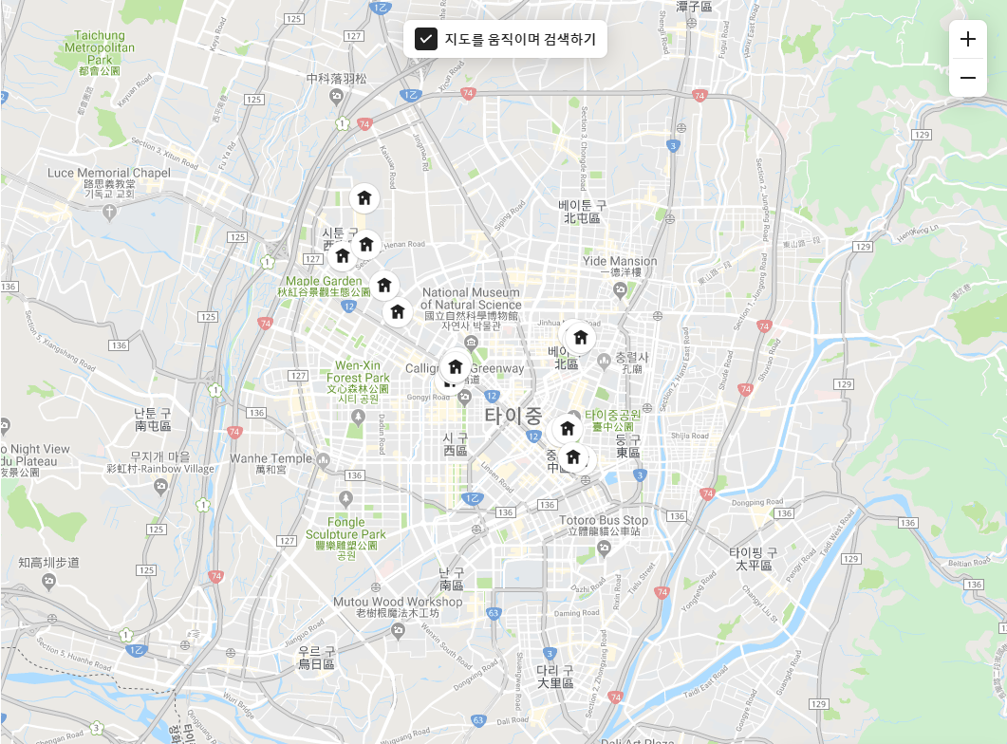
④
 |  | →

 |  | 2.검색
 |  | E:검색 버튼 클릭
 |  | URL :
 |  | →

 |  | 3. 하우스 목록
 |  | E: 사진 클릭시 상세정보 보기
 |  | URL :DETAIL로 포워딩
 |  | →DB에 저장된 하우스 정보를 보여줌

 |  | 4 지도
 |  | E: 지도에 핀버튼 클릭
 |  | URL :
 |  | →DB에 저장된 위치를 기반으로 보여줌

호스트 마이페이지
 | HostInfo.jsp | 작성날짜 | 2020-01-06
 |  | 수정날짜
 |  | 작성자 | 이예상
사진
①
②
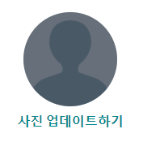
내정보 및 마일리지
이름: O O O
아이디:ABCD123
이메일: OOOOO@OOOOO.COM
정산금액 :11111111111111
 |  | 1. 프로필 사진

 |  | →프로필 사진 등록 가능

③
 |  | 2. 회원정보

예약자명 : OOO | 체크인: OOO|체크아웃:OOO
④
승인
거절
예약자명 : OOO | 체크인: OOO|체크아웃:OOO
승인
거절
 |  | → DB에서 회원정보를 가져옴
 |  | 3.정산금액
 |  | E:정산 금액 클릭시 정산내역 확인가능

예약자명 : OOO | 체크인: OOO|체크아웃:OOO
승인
거절
예약자명 : OOO | 체크인: OOO|체크아웃:OOO
 |  | 4.예약자 리스트
승인
거절

⑤
숙소 위치 : OOO | 숙소 아이디:OOO | 숙소 정보
관리자
승인대기중

 |  | → 요청 받은 예약 리스트 승인 /거절

숙소 위치 : OOO | 숙소 아이디:OOO | 숙소 정보
관리자
승인 완료
 |  | 5.숙소 업로드 리스트

⑥

숙소 위치 : OOO | 숙소 아이디:OOO | 숙소 정보
 |  | →업로드한 숙소 관리자 승인

숙소 위치 : OOO | 숙소 아이디:OOO | 숙소 정보
 |  | 6. 보유 숙소 리스트

 |  | →DB에서 가져온 보유 숙소 리스트 보여줌

관리자 관리페이지
AdminInfo.jsp | 작성날짜 | 2020-01-06
 | 수정날짜
 | 작성자 | 이예상
사진
①
②
내정보 및 마일리지
이름: O O O
아이디: Admin
이메일: OOOOO@OOOOO.COM
 | 1. 관리자 프로필

 | 2. 관리자 정보

③
숙소 위치 : OOO | 숙소 아이디:OOO | 숙소 정보
업로드 승인
업로드 거절
 | 3. 업로드 요청 승인

숙소 위치 : OOO | 숙소 아이디:OOO | 숙소 정보
업로드 승인
업로드 거절

④
 | →호스트 숙소 업로드 요청을 승인 및 거절
요청자명 : OOO | 체크인: OOO|체크아웃:OOO | 정산금액:111111
승인
거절
 | 4. 정산내역 승인
요청자명 : OOO | 체크인: OOO|체크아웃:OOO | 정산금액:111111
승인
거절

요청자명 : OOO | 체크인: OOO|체크아웃:OOO | 정산금액:111111
승인
거절

요청자명 : OOO | 체크인: OOO|체크아웃:OOO | 정산금액:111111
승인
거절

요청자명 : OOO | 체크인: OOO|체크아웃:OOO | 정산금액:111111
승인
거절

 | →체크아웃 시 호스가 신청한 정산내역에
 | 대하여 승인 및 거절 기능

정산 페이지
Search.JSP | 작성날짜 | 2020-01-06
 | 수정날짜
 | 작성자 | 이예상
①
ID: OOO님의 정산 내역
 | 1. 페이지 요청자
 | 마이페이지 정산 버튼 클릭시 이동
 | 페이지 요청자의 아이디 노출
②
 | →

숙소아이디: OOO|게스트 아이디:OOO | 체크인: OOO|체크아웃:OOO | 정산금액:111111
 | 2.요청내역

숙소아이디: OOO|게스트 아이디:OOO | 체크인: OOO|체크아웃:OOO | 정산금액:111111
 | URL :
 | →DB에 저장된 정산 리스트를 보여줌

숙소아이디: OOO|게스트 아이디:OOO | 체크인: OOO|체크아웃:OOO | 정산금액:111111

숙소아이디: OOO|게스트 아이디:OOO | 체크인: OOO|체크아웃:OOO | 정산금액:111111
 | 3. 뒤로가기
 | E: 클릭시 이전 페이지 이동
 | URL :이전 페이지로 이동
숙소아이디: OOO|게스트 아이디:OOO | 체크인: OOO|체크아웃:OOO | 정산금액:111111

숙소아이디: OOO|게스트 아이디:OOO | 체크인: OOO|체크아웃:OOO | 정산금액:111111

숙소아이디: OOO|게스트 아이디:OOO | 체크인: OOO|체크아웃:OOO | 정산금액:111111

숙소아이디: OOO|게스트 아이디:OOO | 체크인: OOO|체크아웃:OOO | 정산금액:111111

숙소아이디: OOO|게스트 아이디:OOO | 체크인: OOO|체크아웃:OOO | 정산금액:111111

숙소아이디: OOO|게스트 아이디:OOO | 체크인: OOO|체크아웃:OOO | 정산금액:111111

뒤로가기
③

